상품제안서
아이리버 충전식 미니 칫솔살균기 | 상품코드: F16653

 |  |  |  |  |  |  | 02-412-0044 | www.easy1.co.kr
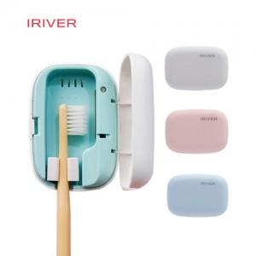

【상세/제작정보】 | 50g 초소형 휴대용과 스탠드형 사용이 가능한 혁신적 디자인

【인쇄/포장옵션】 | 레이저, 풀칼라, 개별인쇄 / 포장지포장

【공급단가】 | 수량 | 100~ | 300~ | 500~ | 1,000~ | 2,000~
*VAT별도 | 단가 | 14,850원 | 14,300원 | 13,750원 | 13,200원 | 12,870원

【상품 URL】 | https://easy1.co.kr:443/src/goods_detail.php?gdno=16653

